couv
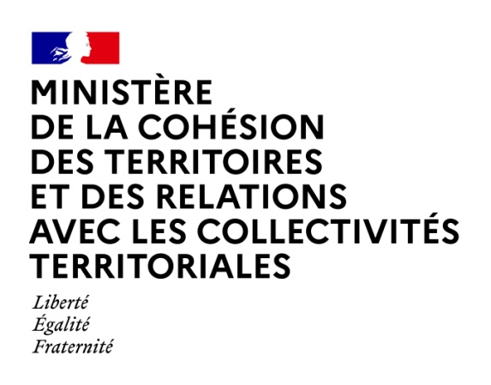

Les Finances des
Groupements de
communes à
fiscalité propre
en 2018

Collection
Statistiques et finances locales (tableaux)

Direction générale des collectivités locales

Les tableaux « Les finances des communes en 2018 »
ont été élaborés au Département des études et des statistiques locales (DESL)
de la Direction générale des collectivités locales (DGCL)
par Guillaume LEFORESTIER

juillet 2020

Directeur de la publication : Stanislas BOURRON

